상품제안서
페블 조약돌 가죽 마우스 패드 | 상품코드: S42904

 |  |  |  |  |  |  | 02-713-8555 | www.synergygift.co.kr
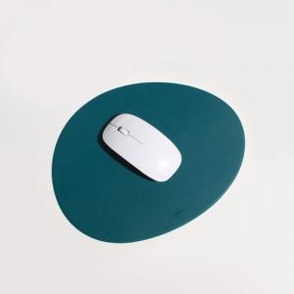

【상세/제작정보】 | <p>※ 기본 박사이즈 4*2cm</p>

【인쇄/포장옵션】 | 불박, 금박 / OPP(비닐)

【공급단가】 | 수량 | 100~ | 300~ | 500~ | 1,000~ | 3,000~
*VAT별도 | 단가 | 4,940원 | 4,670원 | 4,340원 | 4,040원 | 3,760원

【상품 URL】 | https://www.synergygift.co.kr:443/src/goods_detail.php?gdno=42904

